Chi tiết địa chất
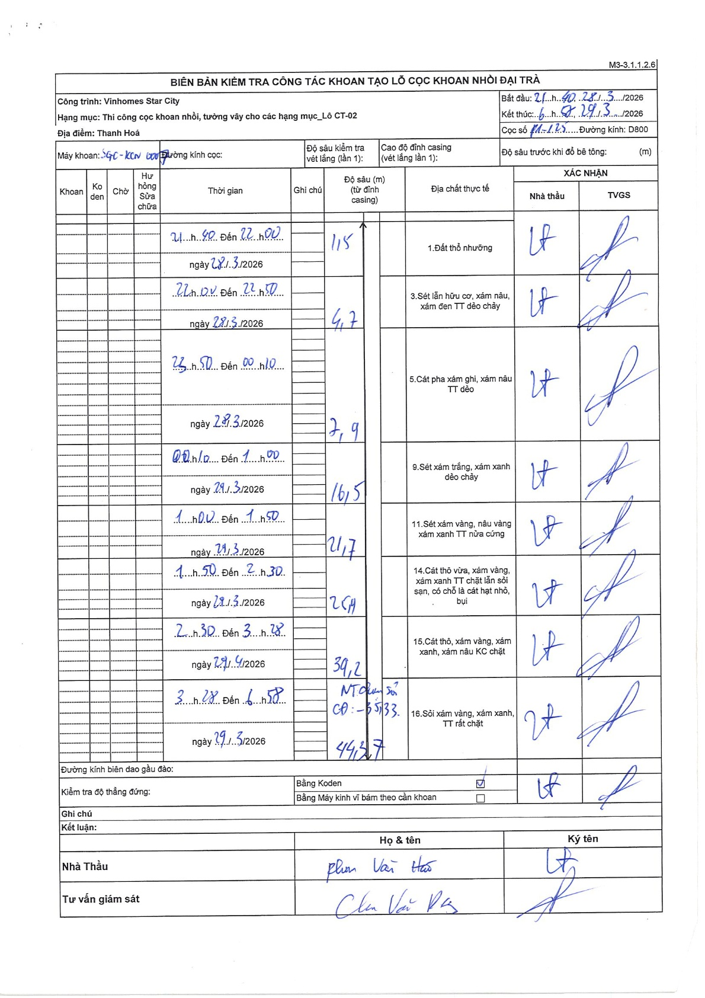
Dự án | Star City Thanh Hóa
Hạng mục | Thi công cọc khoan nhồi, tường vây cho các hạng mục_Lô CT-02
Tên bộ phận | Thanh Hoá
Số hiệu cọc | P1-125
Tên Máy khoan | SGC-KCN0007
Đường kính | D800
Bắt đầu thi công | 21:40 28/03/2026
Kết thúc thi công | 06:57 29/03/2026

Địa chất TT | Đường kính | Mô tả lớp thiết kế | Từ (h) | Đến (h) | Cao độ từ | Cao độ đến | T.Gian (h) | Dài (m) | V (m/h) | Ghi chú
Đất thổ nhưỡng | D800 | Đất thổ nhưỡng | 21:40 28/03/2026 | 22:00 28/03/2026 | -0.71 | -1.86 | 0.33 | 1.15 | 3.45
2 | D800 | Sét lẫn hữu cơ, xám nâu, xám đen TT dẻo chảy | 22:00 28/03/2026 | 22:50 28/03/2026 | -1.86 | -5.41 | 0.83 | 3.55 | 4.26
3 | D800 | Cát pha xám ghi, xám nâu TT dẻo | 23:50 28/03/2026 | 00:10 29/03/2026 | -5.41 | -8.61 | 0.33 | 3.2 | 9.6
4 | D800 | Sét xám trắng, xám xanh dẻo chảy | 00:10 29/03/2026 | 01:00 29/03/2026 | -8.61 | -17.21 | 0.83 | 8.6 | 10.32
5 | D800 | Sét xám vàng, nâu vàng xám xanh TT nửa cứng | 01:00 29/03/2026 | 01:50 29/03/2026 | -17.21 | -22.41 | 0.83 | 5.2 | 6.24
6 | D800 | Cát thô vừa, xám vàng, xám xanh TT chặt lẫn sỏi sạn, có chỗ là cát hạt nhỏ, bụi | 01:50 29/03/2026 | 02:30 29/03/2026 | -22.41 | -26.11 | 0.67 | 3.7 | 5.55
7 | D800 | Cát thô, xám vàng, xám xanh, xám nâu KC chặt | 02:30 29/03/2026 | 03:28 29/03/2026 | -26.11 | -39.91 | 0.97 | 13.8 | 14.28
8 | D800 | Sỏi xám vàng, xám xanh, TT rất chặt | 03:28 29/03/2026 | 06:58 29/03/2026 | -39.91 | -45.08 | 3.5 | 5.17 | 1.48

ẢNH BIÊN BẢN GỐC

